2018_05_data
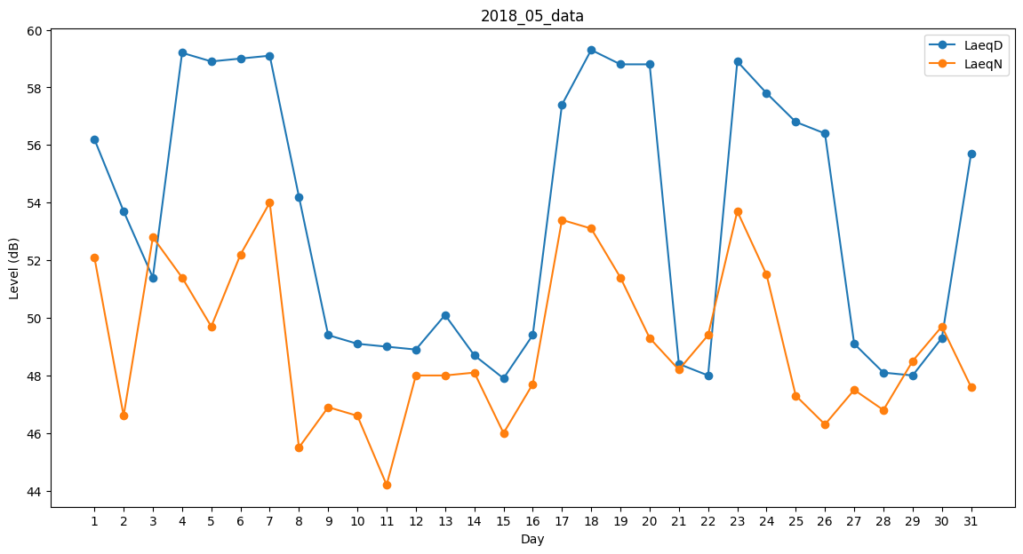
Day | LaeqD | LaeqN
1 | 56.2 | 52.1
2 | 53.7 | 46.6
3 | 51.4 | 52.8
4 | 59.2 | 51.4
5 | 58.9 | 49.7
6 | 59 | 52.2
7 | 59.1 | 54
8 | 54.2 | 45.5
9 | 49.4 | 46.9
10 | 49.1 | 46.6
11 | 49 | 44.2
12 | 48.9 | 48
13 | 50.1 | 48
14 | 48.7 | 48.1
15 | 47.9 | 46
16 | 49.4 | 47.7
17 | 57.4 | 53.4
18 | 59.3 | 53.1
19 | 58.8 | 51.4
20 | 58.8 | 49.3
21 | 48.4 | 48.2
22 | 48 | 49.4
23 | 58.9 | 53.7
24 | 57.8 | 51.5
25 | 56.8 | 47.3
26 | 56.4 | 46.3
27 | 49.1 | 47.5
28 | 48.1 | 46.8
29 | 48 | 48.5
30 | 49.3 | 49.7
31 | 55.7 | 47.6

